Cuartos
Cuartos de Final |  | Semifinal

Uruguay | 1
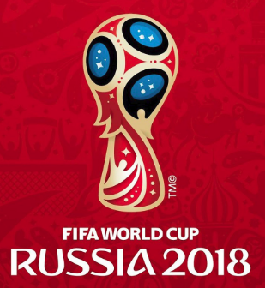
2018-07-06 |  | Uruguay | 57
10:00:00
Francia | 0

Brasil | 2


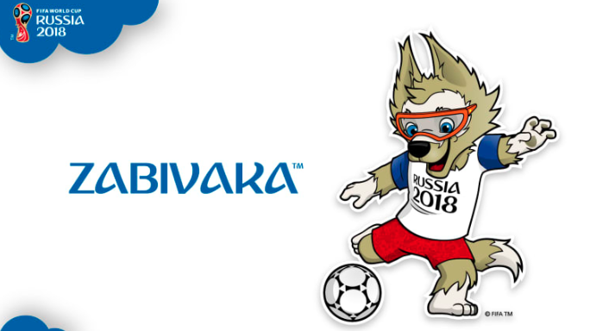
2018-07-06 |  | Brasil | 58
14:00:00
Bélgica | 1

Rusia | 0

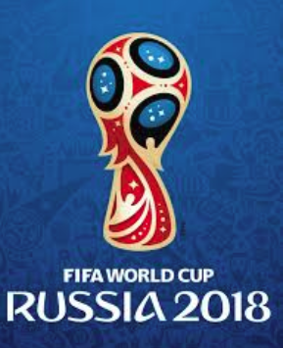
2018-07-07 |  | Croacia | 59
14:00:00
Croacia | 2

Suecia | 1

2018-07-07 |  | Suecia | 60
10:00:00
Inglaterra | 0

